상품제안서
차망 알약보틀 트라이탄 | 상품코드: F18976

 |  |  |  |  |  |  | 02-412-0044 | www.easy1.co.kr
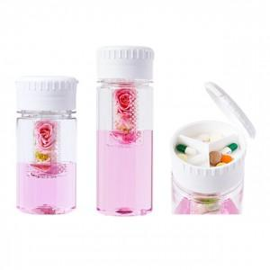

【상세/제작정보】

【인쇄/포장옵션】 | 실크, 풀칼라 / 포장지포장

【공급단가】 | 수량 | 100~ | 300~ | 500~ | 1,000~ | 3,000~
*VAT별도 | 350ml | 3,640원 | 3,510원 | 3,380원 | 3,250원 | 3,120원
 | 500ml | 3,640원 | 3,510원 | 3,380원 | 3,250원 | 3,120원

【상품 URL】 | https://dev.easy1.co.kr:443/src/goods_detail.php?gdno=18976

